MUŽI
 |  |  |  | Somatometrie pracovníků:
 |  |  |  |  | Iniciály | Pohlaví | Věk | Expozice | Výška | Hmotnost | Těl. povrch | BM pro X hod směnu

 |  |  |  |  |  |  | [roky] | [roky] | [cm] | [kg] | [m2] | [MJ]
 |  |  |  |  | 0 | 0 | 0 | 0.0 | 0 | 0 | 0.00 | 0.09
 |  |  |  |  | 0 | 0 | 0 | 0.0 | 0 | 0 | 0.00 | 0.09
 |  |  |  |  | ø |  | 0 | 0.0 | 0 | 0 | 0.00 | 0.09
 |  |  |  |  |  |  |  |  |  |  |  |  |  |  |  | SNIŽUJEME |  |  | NAVYŠUJEME
 |  |  |  |  | Výsledné hodnoty srdeční frekvence: |  |  |  |  |  | LIMITY dle NV |  |  |  | 480 min | 450-479min | 420-449min | 390-419min | 600-629min | 630-659min | 660-689min | 690 min +
 |  |  |  |  | Jméno | SF0 | SFØ | SFmax | Nárust |  | EV |  | Jednotky | Muži | limit 2.kat. | limit 2.kat. | limit 2.kat. | limit 2.kat. | limit 2.kat. | limit 2.kat. | limit 2.kat. | limit 2.kat.
 |  |  |  |  |  | (pulz.min-1) |  |  |  |  | Směnový průměrný |  | MJ | 6.8 | 4,5 - 6,8 | 4,39 - 6,63 | 4,28 - 6,46 | 4,16 - 6,29 | 5,06 - 7,65 | 5,18 - 7,82 | 5,29 - 7,99 | 5,4 - 8,16
 |  |  |  |  | 0 | 0 | 0 | 0 | 0 |  | Směnový přípustný |  | MJ | 8
 |  |  |  |  | 0 | 0 | 0 | 0 | 0 |  | Roční průměrný |  | MJ | 1600
 |  |  |  |  | ø | 0 | 0 | - | 0 |  | Minutový přípustný |  | kJ.min-1 | 34.5 | 24,1 až 34,5 | 23,5 až 33,64 | 22,9 až 32,78 | 22,29 až 31,91 | 27,13 až 38,81 | 27,72 až 39,68 | 28,32 až 40,54 | 28,92 až 41,4
 |  |  |  |  |  |  |  |  |  |  |  |  | w | 575 | 400 až 575 | 390 až 560,63 | 380 až 546,25 | 370 až 531,88 | 450 až 646,88 | 460 až 611,25 | 470 až 675,63 | 480 až 690
 |  |  |  |  | Výsledné hodnoty energetického výdeje:
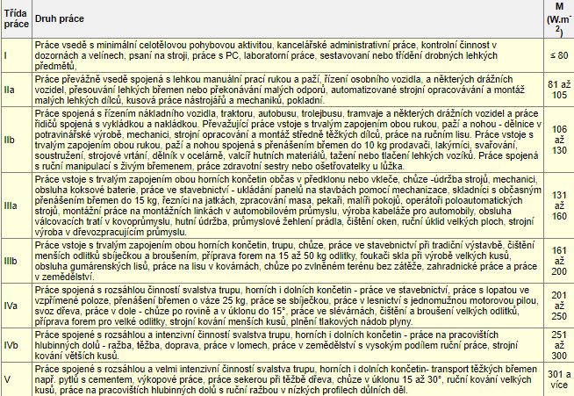
 |  |  |  |  | Energetický výdej (netto) |  |  |  | Třída práce (EV brutto)

 |  |  |  |  | Jméno | Ø směnový | Ø minutový | ø celoroční | ø sm.
 |  |  |  |  |  | (MJ) | [kJ/min] | (MJ) | W/m2
 |  |  |  |  | 0 | -0.09 | -0.19 | -20.43 | I | -20.429541773
 |  |  |  |  | 0 | -0.09 | -0.19 | -20.43 |  | -20.429541773
 |  |  |  |  | ø | -0.09 | -0.19 | -20.43
 |  |  |  |  | * Celoroční EV - přepočet na 235 odpracovaných 8hod směn.
 |  |  |  |  |  | přepočet na 157 odpracovaných 12hod směn.
 |  |  |  |  | POZOR na délku směny! |  |  | A | B
 |  |  |  |  | Celoroční průměrný (MJ) - 8 hod |  |  | -20.43 | -20.43
 |  |  |  |  | Celoroční průměrný (MJ) - 12 hod |  |  | -13.62 | -13.62

 |  |  |  |  | Celkový průměrný energetický výdej brutto [W.m-2] |  |  |  | Třída práce dle průměrné hodnoty EV
 |  |  |  |  | Pracovník A |  |  | -255 | I
 |  |  |  |  | Pracovník B |  |  | -255 | I
 |  |  |  |  | Průměr pracovník A+B |  |  | -255 | I
DATUM měření: | 0 | 0
Iniciály měřených: | 0 | 0

Věk: | 0 | 0
Výška v cm: | 0 | 0
Hmotnost v kg: | 0 | 0
Povrch těla (m2) | 0.00 | 0.00 | Těl. povrch
Klidová SF: | 0 | 0
Průměrná SF: | 0 | 0
Max. SF: | 0 | 0
Delta SF | 0 | 0
EV brutto (W.m-2) | -255 | -255 | Třída práce
EV netto (KJ) | -4249.83 | -4249.83
Celosměnnový EV brutto (W) | 0.00 | 0.00
Celosměnnový EV brutto (KJ.min-1) | 0.00 | 0.00
Celosměnnový EV brutto (MJ) | 0.00 | 0.00
Celosměnnový EV netto (MJ) | -0.09 | -0.09 | ø směnový

Délka směny | 450 | 450
BM - muži (kJ) za 24hod | 278.19 | 278.19
BM - muži (kJ.min) | 0.19 | 0.19
BM - muži (MJ) | 0.09 | 0.09 | Bazální metabolismus pro muže za X hod směnu

minutový průměrný (kJ/min) | -0.19 | -0.19 | ø minutový

